상품제안서
송월 베이직 에스닉40 전사타올 | 상품코드: F07185

 |  |  |  |  |  |  | 02-412-0044 | www.easy1.co.kr
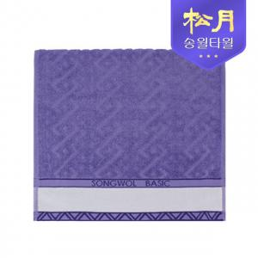

【상세/제작정보】

【인쇄/포장옵션】 | 풀칼라 / 포장지포장

【공급단가】 | 수량 | 100~ | 500~ | 1,000~ | 3,000~ | 6,000~
*VAT별도 | 단가 | 3,720원 | 3,580원 | 3,450원 | 3,310원 | 3,220원

【상품 URL】 | https://dev.easy1.co.kr:443/src/goods_detail.php?gdno=7185

